StringBuilder
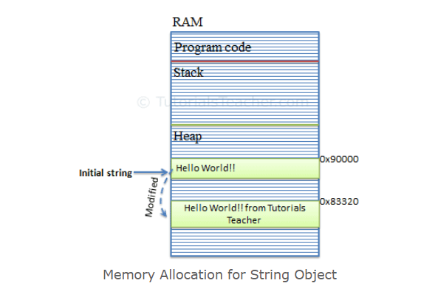
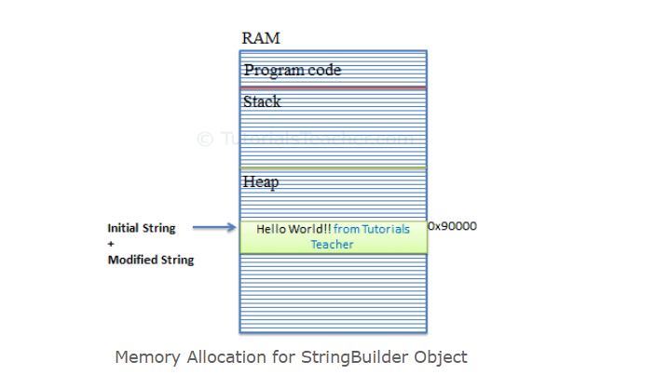
Link: https://www.tutorialsteacher.com/csharp/csharp-stringbuilder
String Object | StringBuilder Object

Images
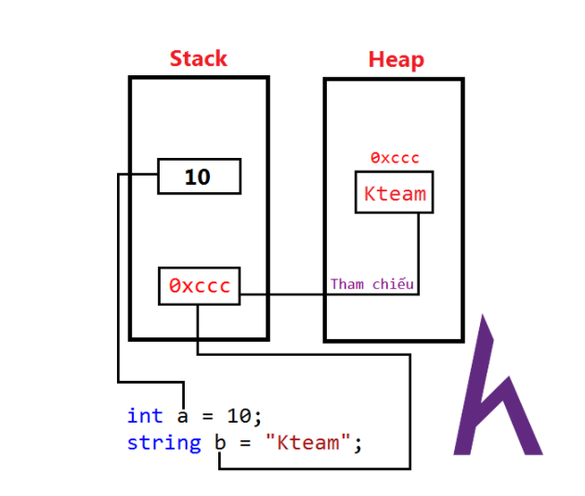
Stack vs Heap

